Sheet2
1 | 群组是什么意思

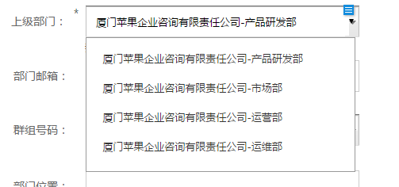
2 | 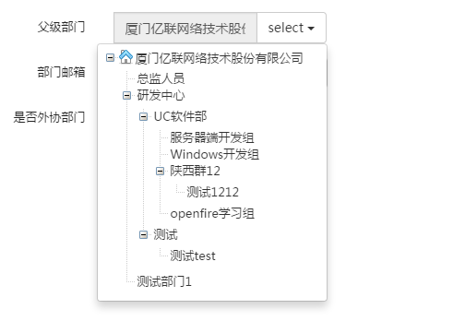 父级部门这样更好一些

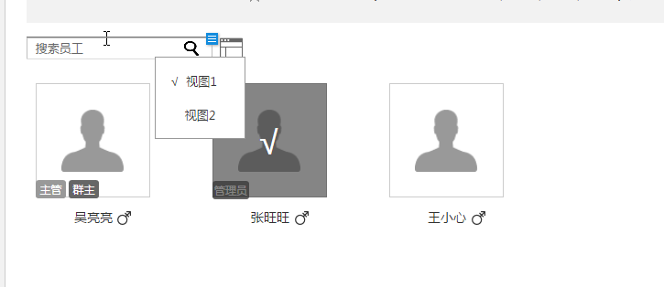

3 | 视图2是什么意思？具体包括什么？

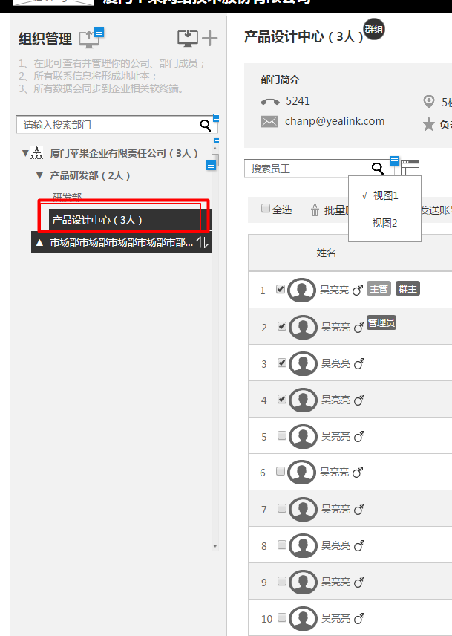
4 | 这是左边的组织，点击组织然后显示右边的人员列表吗？

5 | 主管应该在部门头衔里面编辑更好

6 | 排序规则应该可以选择，例如点击列头可以排序

7 | 开启后，本部门员工默认只能看到员工自己，可以配置额外可见的特定成员，包括本部门 默认在哪儿里只能看到员工子自己？IM客户端？

8 | 导入部门和员工
 |  | 有导入部门的功能？

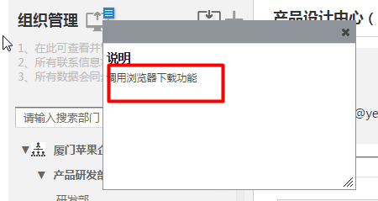
9 | 组织管理中的调用浏览器下载功能是下载什么？

10 | 1、在此可查看并管理你的公司、部门成员； 2、所有联系信息将形成地址本； 3、所有数据会同步到企业相关软终端。 |  | 地址本是什么样的格式？

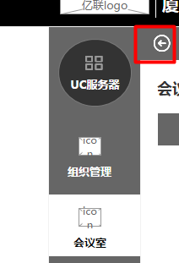
11 | 箭头点击进去是缩小吗？

